General
Modules | User Stories | Ghi chú | Điểm
Yêu cầu chung (tiêu chí để trừ điểm) | Phải có breadcrumb ở tất cả các trang | Breadcrumb là tập hợp các đường link phân cấp giúp khách truy cập biết mình đang ở vị trí nào của website, chuyên mục nào từ đó có thể di chuyển thuận lợi từ trang này trang khác trong 1 website. Nếu một website có cấu trúc phức tạp mà lại không có Breadcrumb thì người dùng dễ lâm vào tình trạng “bị lạc” | -0.5 | 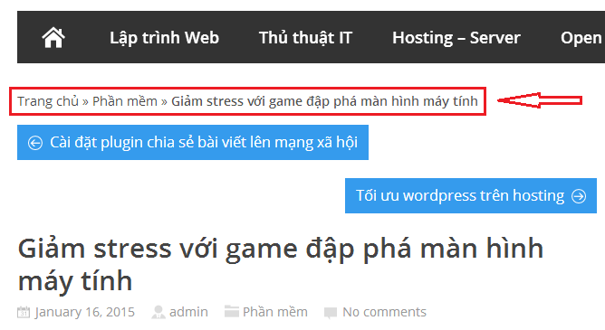
 | Dữ liệu phải là dữ liệu thật, trên 50 sản phẩm với tên sản phẩm, hình ảnh, mô tả, giá khác nhau
 | Một sản phẩm phải có nhiều hình | Lưu ý trong việc thiết kế CSDL và việc nhập liệu, trừ điểm nếu: CSDL không đáp ứng yêu cầu hay tất cả sp đều chỉ có 1 hình ảnh | -1
 | KHÔNG SAO CHÉP source code | 0 điểm nếu bị phát hiện | -10

Điểm cộng (Chỉ được tính khi số điểm ở các yêu cầu khác >=5) | Giao diện có responsive (có thể dùng bootstrap hoặc tách riêng ra 2 giao diện mobile và desktop |  | +1 | 1
 | Sử dụng đường dẫn dạng slug (SEO friendly url), thay vì đường dẫn dạng ID | Ví dụ: http://thachpham.com/seo/cau-truc-duong-dan-chuan-seo.html, có thể thêm 1 field "slug" trong database, để lưu url của trang hay sản phẩm | +1 | 1
 | POPUP giới thiệu sản phẩm khuyến mãi, tin HOT cho site | Với lưu ý phải quản lý được nội dung và link của popup | +1 | 1
 | Sử dụng kỹ thuật AJAX để load nội dung, sản phẩm mà không cần tải lại trang | Có thể tham khảo tại: http://www.w3schools.com/php/php_ajax_php.asp http://www.w3schools.com/php/php_ajax_database.asp http://www.tutorialspoint.com/ajax/ | +1.5 | 1.5
 | Thêm được trang hệ thống siêu thị | Sử dụng Google map API và lập trình AJAX | +2 | 2
 | Thêm được trang khuyến mãi |  | +1.5 | 1.5
 | Thêm được trang hỗ trợ khách hàng |  | +1.5 | 1.5
 | Sử dụng 1 trong các framework sau: CodeIgniter, Laravel, Zend, Yii | Sử dụng framework để code | +2 | 2
 | Chức năng bình luận ở mức cơ bản: gửi bình luận, admin duyệt, sau đó hiển thị ra ngoài |  | +1 | 1
 | Chức năng bình luận ở mức nâng cao: thích, trả lời cho từng bình luận… |  | +1.5 | 1.5
 | Upload website lên host: host free hoặc host mua | Biết cách sử dụng db, ftp…. Của host | +1 | 1
 | Load động danh mục cha (lớn nhất) của sản phẩm |  | +0.5 | 0.5

Đã được |  |  | 0.5

